Hoja1
CALCULO DE RENDIMIENTO DE MAQUINARIAS DE CONSTRUCCION DE CARRETERAS
 |  |  |  |  | FACTORES DE CONVERSION VOLUMETRICA
MAQUINARIA: | MOTONIVELADORA | TIEMPO TOTAL: |  | RENDIMIENTO: | CLASE DE MATERIAL | ESTADO | CONVERTIDO A
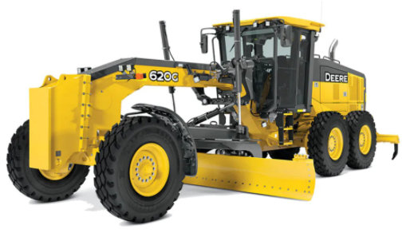
$$t=\frac{P∗D}{S∗E}+\frac{P∗D}{S1∗E}$$
$$R=\frac{D∗a}{t}$$
 |  |  |  |  |  | ACTUAL | NATURAL | SUELTO | COMPACTADO
 |  |  |  |  | ARCILLA | Natural (1) | 1.00 | 1.43 | 0.90 | ARCILLA
 |  |  |  |  |  | Suelto (1) | 0.70 | 1.00 | 0.64 | TIERRA COMUN
 |  | Donde: |  |  |  | Compactado (1) | 1.11 | 1.59 | 1.00 | ARENA
 |  | P: Numero de pasadas Requerido. |  |  | TIERRA COMUN | Natural (2) | 1.00 | 1.25 | 0.90 | GRAVA
 |  | D: Distancia recorrida en cada pasada. |  |  |  | Suelto (2) | 0.80 | 1.00 | 0.72 | ROCA DINAMITADA
 |  | E: Factor de eficiencia de la niveladora. |  |  |  | Compactado (2) | 1.11 | 1.39 | 1.00
 |  | S: Velocidad de la motoniveladora. |  |  | ARENA | Natural (3) | 1.00 | 1.11 | 0.95
 |  | a: Ancho de la calzada mas bermas. |  |  |  | Suelto (3) | 0.90 | 1.00 | 0.86
 |  | t: Tiempo total. |  |  |  | Compactado (3) | 1.05 | 1.17 | 1.00
DATOS: |  |  |  |  | GRAVA | Natural (4) | 1.00 | 1.12 | 0.95
 |  |  |  |  |  | Suelto (4) | 0.89 | 1.00 | 0.84
Tipo de motoniveladora: | 120 G | Vel. en 1ra pasada = |  |  |  | Compactado (4) | 1.05 | 1.18 | 1.00
Longitud por perfilar = |  | Vel. en 2da pasada = |  |  | ROCA DINAMITADA | Natural (5) | 1.00 | 1.50 | 1.30
Ancho de calzada mas berma = |  | Vel. en 3ra pasada = |  |  |  | Suelto (5) | 0.67 | 1.00 | 0.87
Numero de pasadas = |  | Vel. en 4ta pasada = |  |  |  | Compactado (5) | 0.77 | 1.15 | 1.00
Clase de material: |  | Vel. en 5ta pasada = |  |  |  |  | https://www.youtube.com/c/HebMerma |  | http://hebmerma.com/

E = |  | Vel. en 6ta pasada =

SOLUCION:

1. CALCULO DEL TIEMPO TOTAL. |  |  | 2. CALCULO DEL RENDIMIENTO.

t = |  |  | R =

